MC
Telasih Makmur offset printing & packaging

MASTER CARD/KARTU INDUK |  |  |  |  | Kode Item: | MKR-TTP ALS ECLS

 | No. Desain: | DS003047 | Nama Barang: | ALSAMSI EXCLUSIVE TOP | Tanggal: | 2026-01-30

Nama Pelanggan: | Dimensi P: | Dimensi L: | Dimensi T: | Kode Pisau: | Ukuran Pisau:
PAK MUKRI | 24,8 cm | 19 cm | 3,4 cm | PISAU ALSAMSI TOP ISI 4 MATA | 83,4 x 70,1 cm
Material: | Kualitas: |  | Ukuran Bahan: | Ukuran Cetak: | Jenis Finishing:
DUPLEX IKA DP | 350 gsm |  | 84,5 x 72 cm | 84,5 x 72 cm | Laminating Doff
 |  |  |  |  | UV Spot

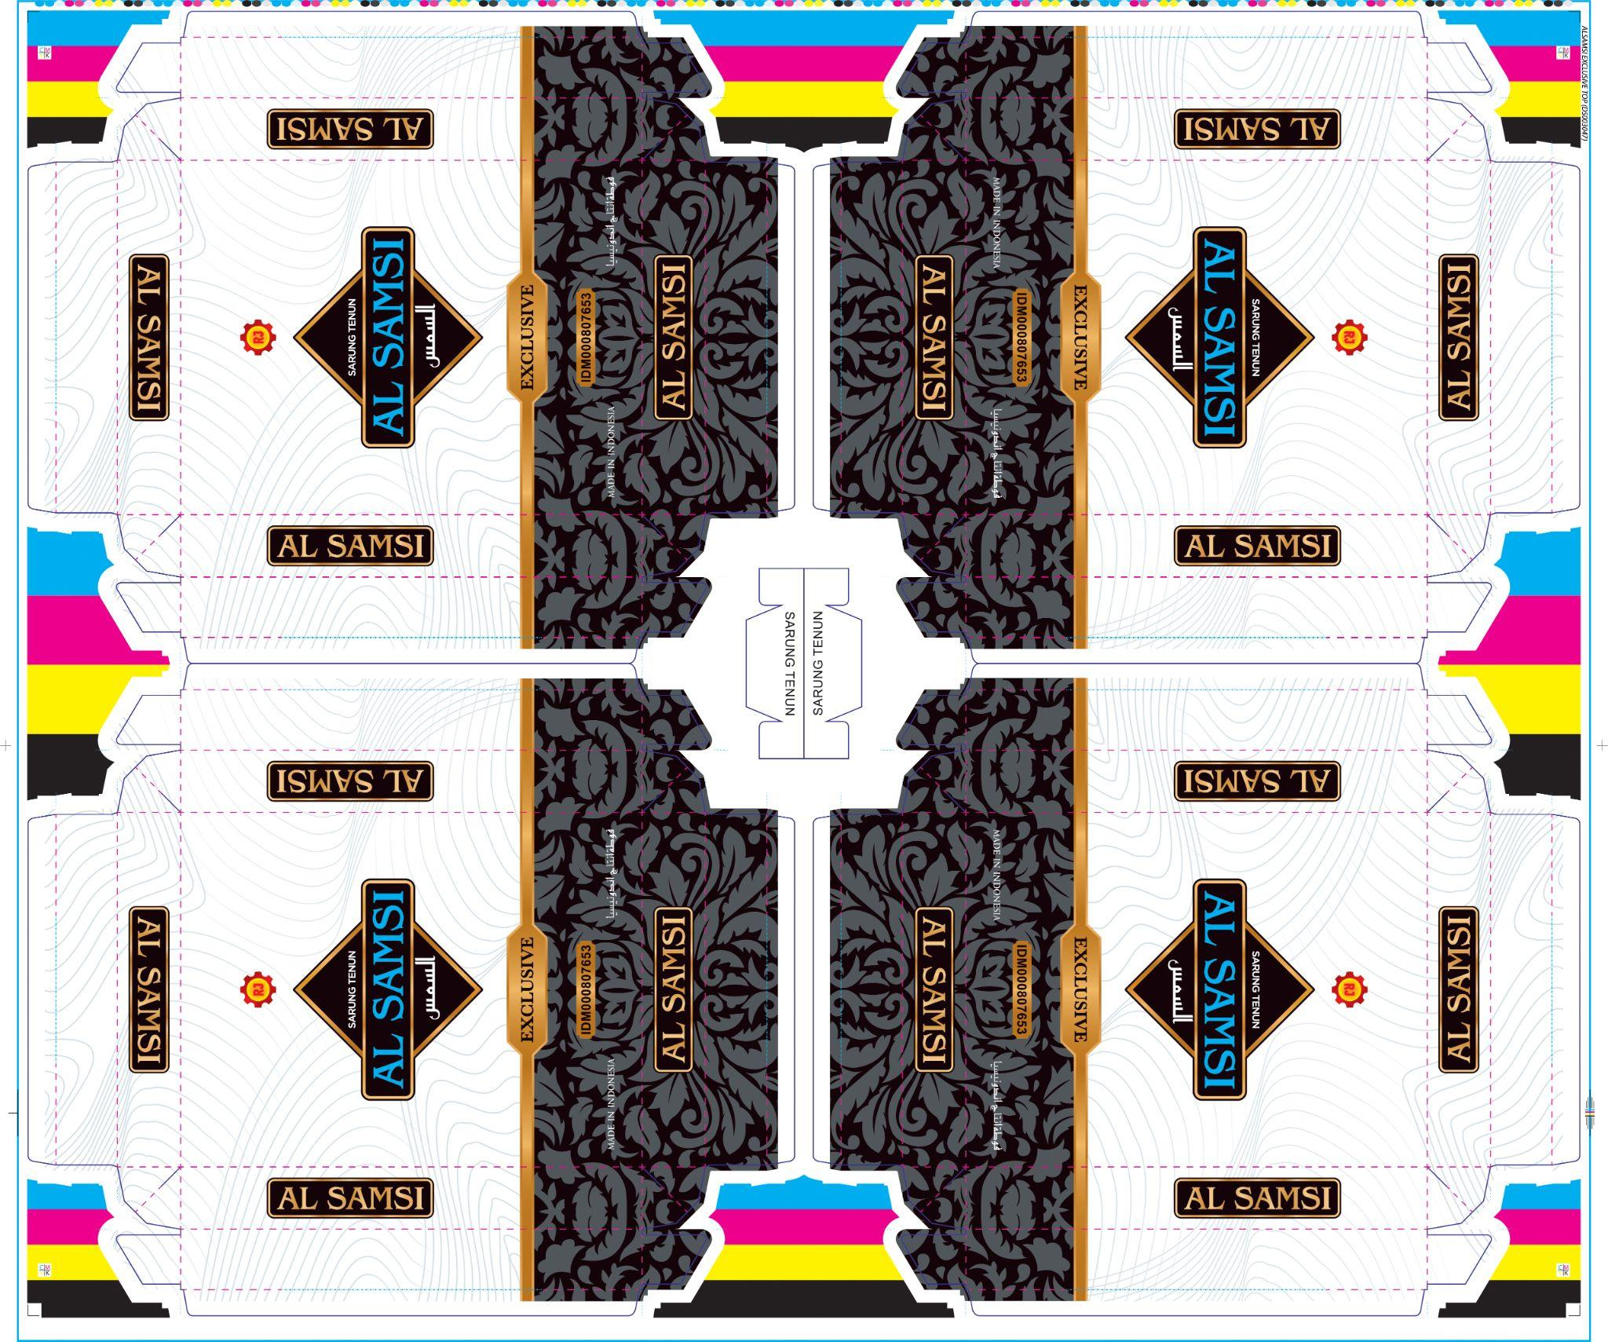
Bentuk: |  |  |  | Bentuk Sambungan: | Warna Pertama: CS
 |  |  |  | - | Unit 1: | BLACK
 |  |  |  |  | Unit 2: | CYAN
 |  |  |  | Isi dalam Satu Cetakan: | Unit 3: | MAGENTA
 |  |  |  | 4 UP | Unit 4: | YELLOW
 |  |  |  |  | Warna Kedua:
 |  |  |  | Keterangan: | Unit 1:
 |  |  |  | - | Unit 2:
 |  |  |  |  | Unit 3:
 |  |  |  |  | Unit 4:
 |  |  |  | Urutan Pekerjaan: | ACC E-mail:
 |  |  |  | Cetak di mesin: Lithrone G40 | Digital:
 |  |  |  | QC | Box Polos:
 |  |  |  | Laminating Doff (Plastik 85 cm)
 |  |  |  | UV Spot
 |  |  |  | Hot Print Gold Puyeh
 |  |  |  | Plong Depan + Emboss
 |  |  |  | Kupas
 |  |  |  | Hitung
 |  |  |  | Pack Wrapping /400pcs

ACC PROOF PRIINT (DIGITAL + CETAK) HARUS DILAMPIRKAN BERSAMA MASTER CARD

Mengetahui:
Desainer | Marketing | PPIC | QA | Plant Manager

